本管
本管修繕調書（管理票）

所在地 | 福山市 | 〇〇町〇〇丁目〇〇番〇〇号地先 |  |  |  | 施設番号 | Ｋ〇〇〇〇〇〇〇 |  | 施工方法 |  | 開削

位置図 |  |  |  |  | 平面図

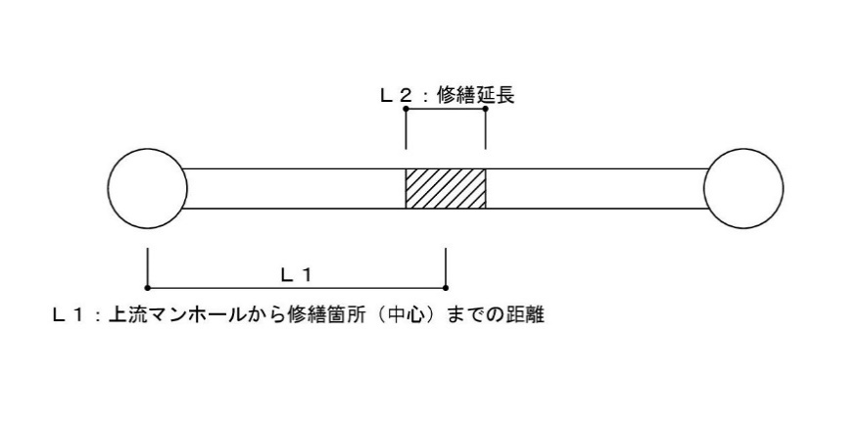
 | 位置図 貼り付け
 |  |  |  |  |  |  |  |  |  | Ｌ１＝ |  | ｍ
 |  |  |  |  |  |  |  |  |  | Ｌ２＝ |  | ｍ

 |  |  |  |  | 断面図

 |  |  |  |  |  |  |  |  |  | 使用材料 |  | 数量
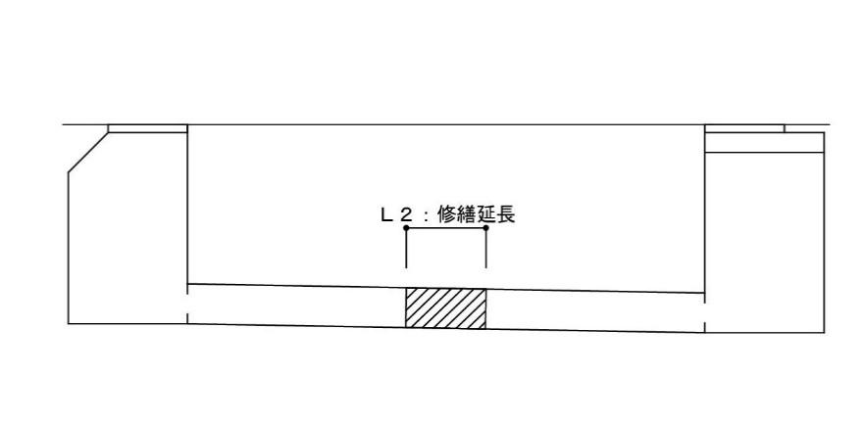

 |  |  |  |  |  |  |  |  |  | 内面補強 |  | ―

施工年月日 |  |  | 工事名称 |  |  | 本管管種・口径 | 既設舗装構成 |  |  | 施工業者

年 月 日 |  |  | 下水道施設等修繕工事 | (下修〇〇〇) |  | ＨＰ | Ａｓ | 鉱滓
 |  |  |  |  |  | φ | ｔ＝ ｃｍ | ｔ＝ ｃｍ

 |  |  | ※着色セルはリスト |  |  | ＨＰ | Ａｓ |  |  | 開削 |  | 〇
 |  |  |  |  |  | ＶＵ | Ｃｏｎ |  |  | 非開削（管更生） |  | ―
 |  |  |  |  |  |  | インターロッキング
 |  |  |  |  |  |  | 未舗装

マンホール
マンホール修繕調書（管理票）

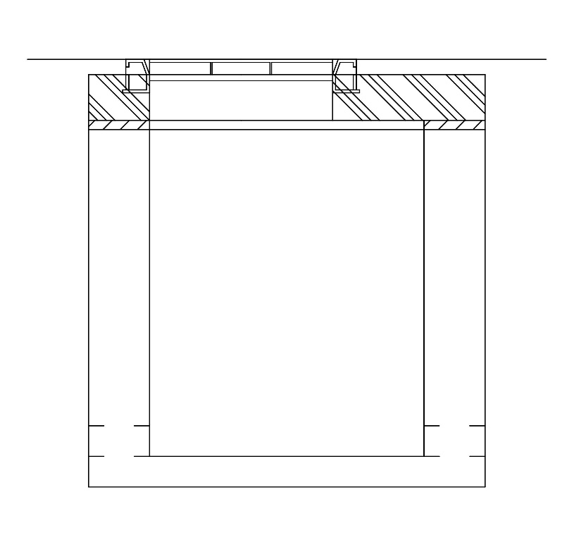
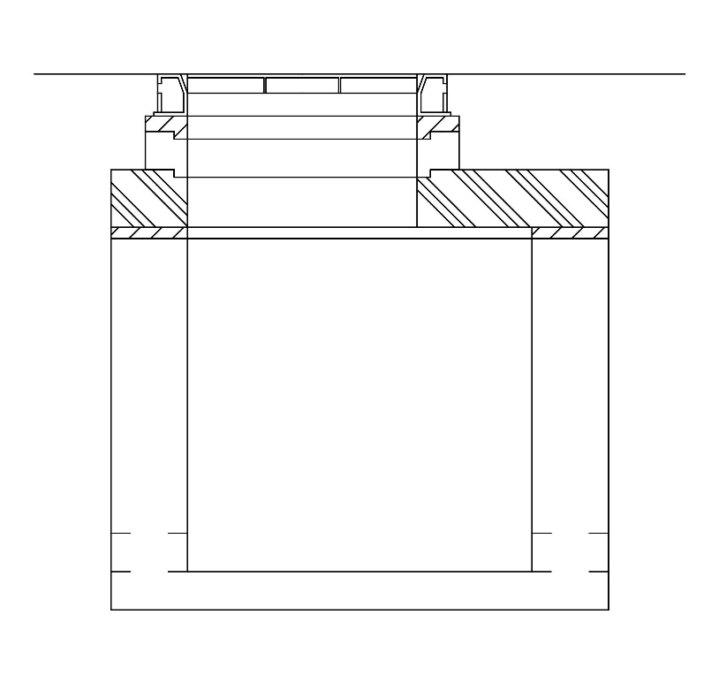
所在地 | 福山市 | 〇〇町〇〇丁目〇〇番〇〇号地先 |  |  |  | 施設番号 | Ｊ〇〇〇〇〇〇〇 |  | 構造 |  |  | 一体型床版
 |  |  |  |  |  |  |  |  |  |  |  |  |  | 一体型床版 | 新型床版
位置図 |  |  |  |  | 構造図

 |  |  |  |  |  |  |  |  |  | 処理分区
 | 位置図 貼り付け

 |  |  |  |  |  |  |  |  |  | 鉄蓋
 |  |  |  |  |  |  |  |  |  | 耐荷重
 |  |  |  |  |  |  |  |  |  | 種別

 |  |  |  |  |  |  |  |  |  | 床版

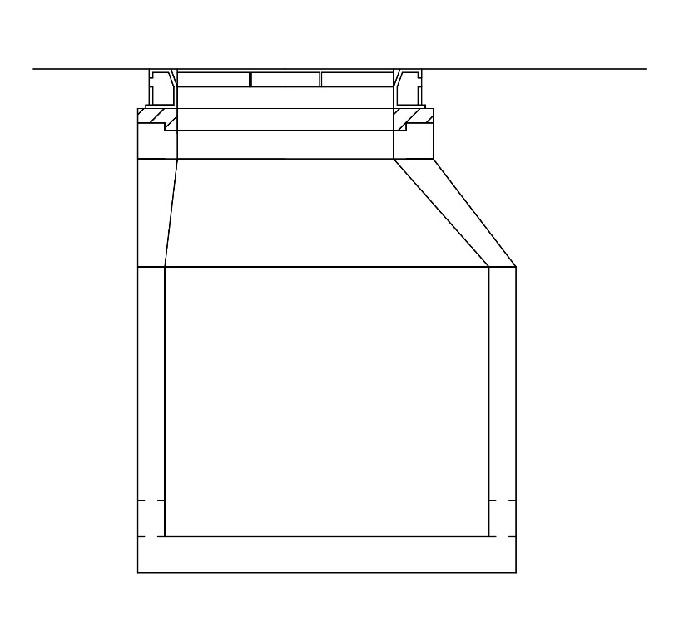
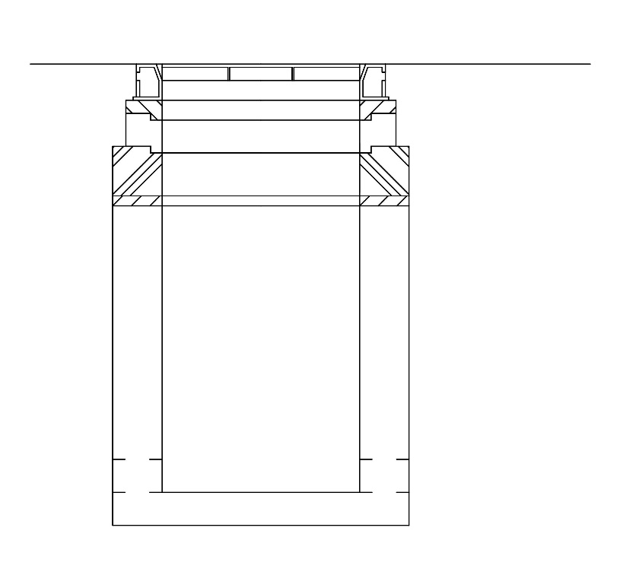
 |  |  |  |  |  |  |  |  |  | 調整リング
 |  |  |  |  |  |  |  |  |  |  |  |  | 個 | 組立 | 角型床版
 |  |  |  |  |  |  |  |  |  |  |  |  | 個

 |  |  |  |  |  |  |  |  |  | 内面塗装

 |  |  |  |  |  |  |  |  |  | マンホール更生

施工年月日 |  |  | 工事名称 |  |  | 修繕内容 | 既設舗装構成 |  |  |  | 施工業者

年 月 日 |  |  | 下水道施設等修繕工事 | (下修〇〇〇) |  | 蓋替 | Ａｓ | 鉱滓
 |  |  |  |  |  |  | ｔ＝ ｃｍ | ｔ＝ ｃｍ

 |  |  | ※着色セルはリスト |  |  | 蓋替 | Ａｓ
 |  |  |  |  |  | 内面塗装 | Ｃｏｎ
 |  |  |  |  |  | 更生 | インターロッキング
 |  |  |  |  |  |  | 未舗装

取付管
取付管調書（管理票）
 |  |  |  |  |  |  |  |  |  |  |  |  | 平面図
所在地 | 福山市 | 〇〇町〇〇丁目〇〇番〇〇号 |  |  |  | 使用者 |  |  | 施設番号（本管） |  | K〇〇〇〇〇〇 |  | 左 | 右
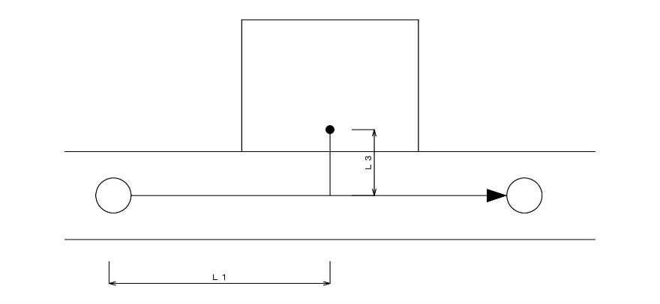
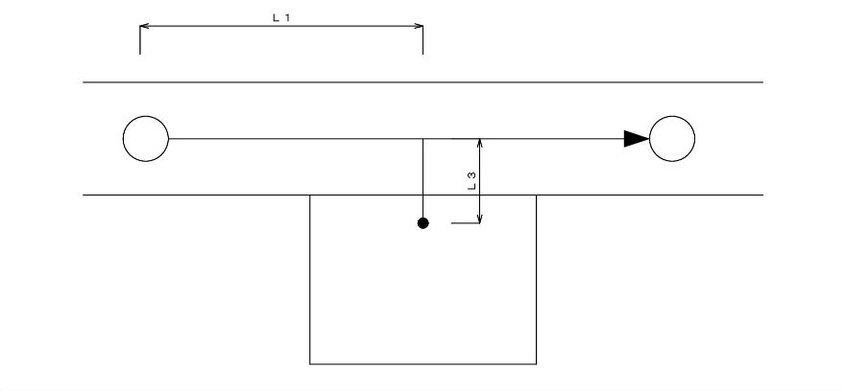
(住所) |  |  |  |  |  |  |  |  | 施設番号（取付管） |  | P〇〇〇〇〇〇
位置図 |  |  |  |  | 平面図
 |  |  |  |  |  |  | 左側 |  |  |  | その | 路線
 |  |  |  |  |  |  |  |  |  |  | Ｓ.Ｔ.
 | 位置図 貼り付け
 |  |  |  |  |  |  |  |  |  | Ｌ１＝
 |  |  |  |  |  |  |  |  |  | Ｌ２＝
 |  |  |  |  |  |  |  |  |  | Ｌ３＝
 |  |  |  |  |  |  |  |  |  | Ｌ４＝ |  |  | 断面図
 |  |  |  |  |  |  |  |  |  | Ｌ５＝ |  |  | ストレート | 曲がり
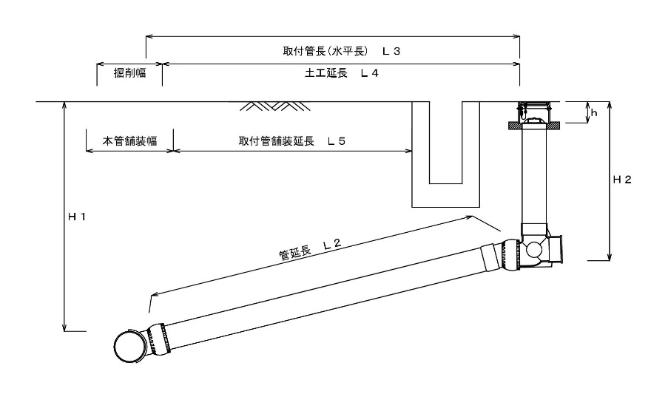
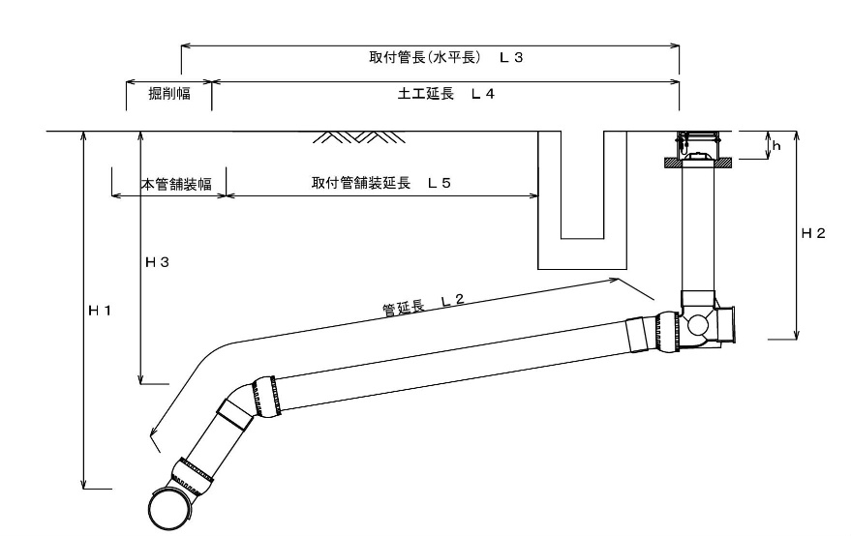
 |  |  |  |  |  |  |  |  |  | Ｌ６＝
 |  |  |  |  |  |  |  |  |  | H１ =
 |  |  |  |  | 断面図 |  |  |  |  | H２ =
 |  |  |  |  |  |  | 曲がり（ドロップ） |  |  | H３ =
 |  |  |  |  |  |  |  |  |  | ｈ =

 |  |  |  |  |  |  |  |  |  |  | 90°自在支管
 |  |  |  |  |  |  |  |  |  |  | マンホール接続工
 |  |  |  |  |  |  |  |  |  |  | ＤＴソケット
 |  |  |  |  |  |  |  |  |  |  | 〇〇°自在曲管

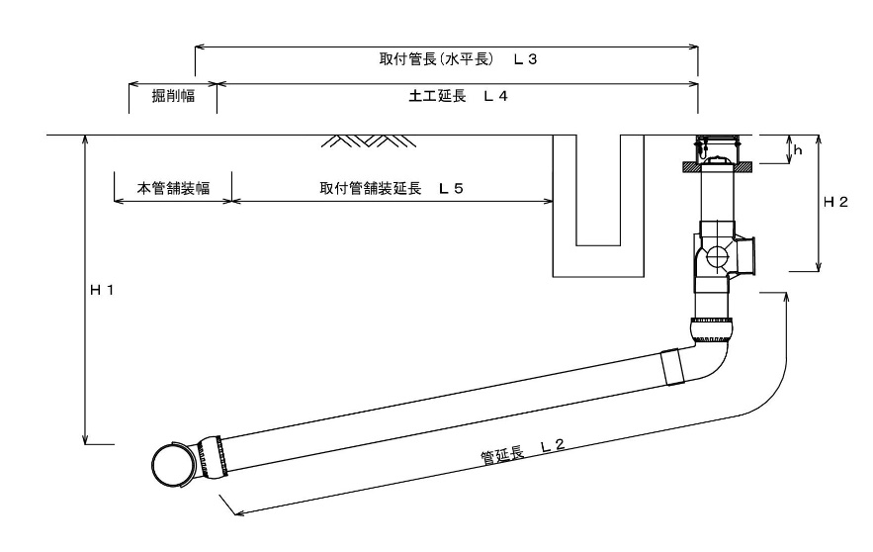
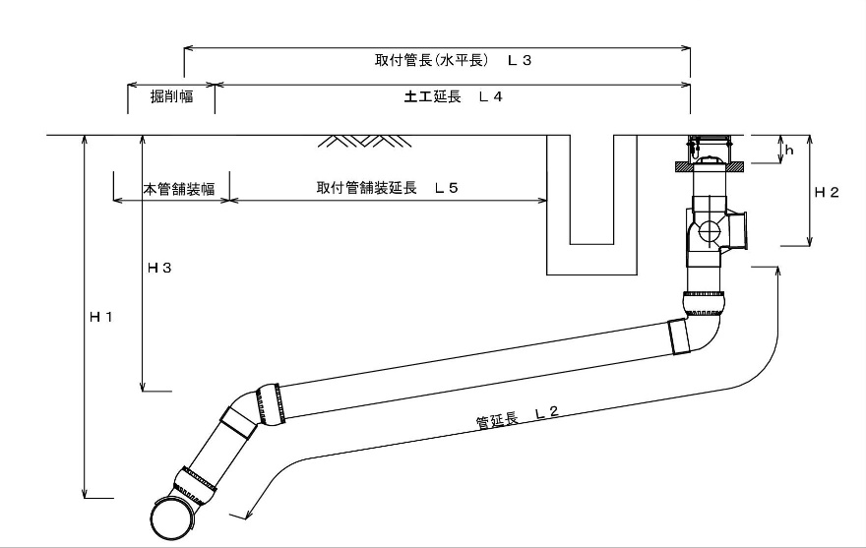
 |  |  |  |  |  |  |  |  |  |  |  |  | ストレート（ドロップ） | 曲がり（ドロップ）
 |  |  |  |  |  |  |  |  |  | 〇

施工年月日 |  | 工事名称 |  |  | 本管管種・口径 |  | 取付管管種・口径 | 既設舗装構成 |  | 施工業者

年 月 日 |  | 下水道施設等修繕工事 |  | (下修〇〇〇) | ＶＵ |  | ＶＵ | インターロッキング | 鉱滓
 |  |  |  |  | φ |  | φ | ｔ＝ ｃｍ | ｔ＝ ｃｍ

 |  |  | 下水道施設等修繕工事 |  | ＨＰ |  | ＴＰ | Ａｓ |  | ※着色セルはリスト
 |  |  | 取付管埋設工事 |  | ＶＵ |  | ＶＵ | Ｃｏｎ
 |  |  | 円形管埋設工事 |  |  |  | ＨＰ | インターロッキング
 |  |  | その他（民間工事） |  |  |  |  | 未舗装

